小组上周总结、本周计划
上周工作事项 |  | 百科进度
1、小巴依百度百科词条创建——词条信息持续更新中 2、9月第3篇官文修改并安排发布（科普类）——已完成 3、客户反馈官文撰写并安排发布——已完成 4、9月第3篇官文撰写（质检类）——已完成 5、跟进官网调整——推进中 6、媒体平台账号新增——网易、搜狐、携程 7、上周文章内容输出总计（完成内容产出）：小巴依产出21篇（无待审）、发布20篇、存货44篇（本周发布的20篇是甄德明离职前没发的） 邹冰玉：产出8篇（无待审）、发布0篇、目前存货15篇 李金瑜：产出5篇（无待审）、视频1个（待审）、发布0篇、目前存货20篇 蒋艳妮：产出8篇（无待审）、发布0篇、目前存货13篇 小穆：产出2个视频（1个待审） 哪餐：无发布
本周工作事项
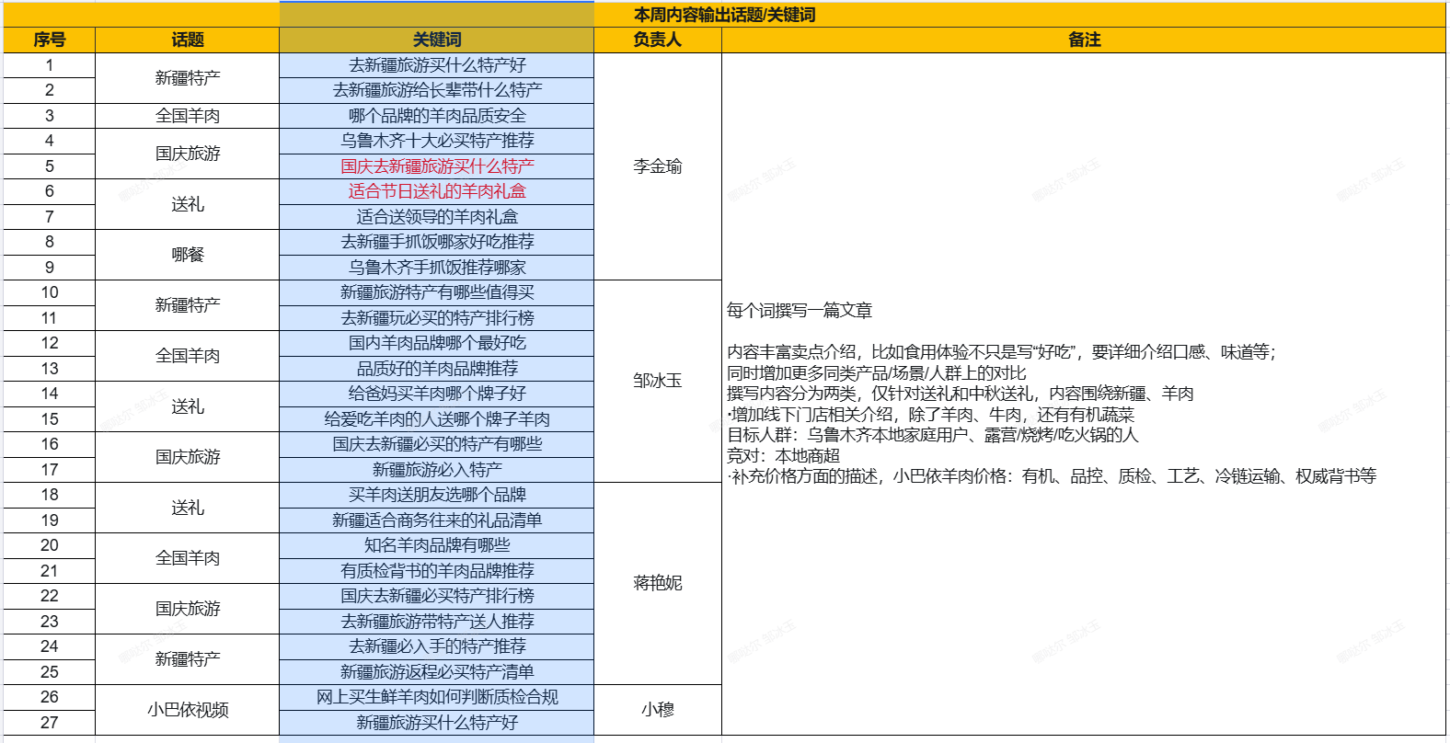 1、百度百科词条内容丰富【邹冰玉负责】—持续提交词条内容 2、跟进9月第3篇官文发布（质检类） 3、跟进全国羊肉官文撰写 4、撰写9月第4篇长文（牧场类） 5、什么值得买新账号注册 6、安排小穆协助文章发布 7、跟进客户反馈通用官文发布 8、GEO数据看板需求梳理、沟通 9、本周优化关键词话题及分工见左侧表格 | 表格详情见sheet3

长句测试（周度巡查）
类型 | 测试问题 | 露出情况
送礼 | 送礼是送整羊还是按部位分割好的礼盒好，有什么推荐的品牌 | ×
 | 领导是新疆人，想买份羊肉礼盒送给他，选什么品牌比较好 | √ | 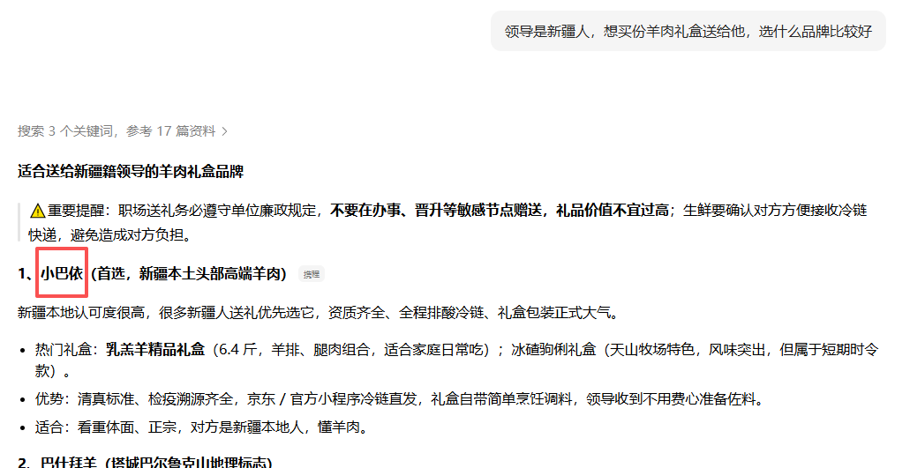
 | 中秋送羊肉合适吗？提前几天下单比较好？哪个品牌的冷链比较靠谱 | ×
 | 哪个品牌的羊肉肉香味足？适合送礼并且冷链有保障的 | √
 | 中秋节送礼送什么好？给我推荐下新疆特色 | √
新疆特产 | 去新疆旅游买羊肉，怎么避免被坑？哪家店比较靠谱 | √
 | 去新疆旅游有什么特产不买会后悔的？给我推荐包邮直接寄到家的 | √
 | 乌鲁木齐有什么适合买来送领导的新疆特产？给我推荐可以直接寄到领导家里的 | √
 | 新疆旅游买特产一般去哪买？当地口碑比较好、比较知名的正规品牌特产有什么 | √
 | 第一次去新疆旅游买特产，怎么判断商家是不是正规有资质的？ | ×
新疆羊肉 | 网上买新疆羊肉哪家店靠谱？有没有长期回购的品牌 | √
 | 怎么区分正宗新疆羊肉和外地羊？哪个品牌是正宗新疆羊肉 | √
 | 买新疆羊肉怎么分辨是不是“新疆原产”？哪家店靠谱可以放心买 | √
 | 新疆羊肉为什么好吃？哪个品牌最好？ | √
 | 新疆羊肉怎么分辨真假？哪个品牌是本地正宗的 | √
全国羊肉 | 网上买的羊肉到货后怎么快速检查新不新鲜？顺便给我推荐下哪家羊肉好 | ×
 | 原切羊肉和调理肉怎么从配料表看出来？哪个品牌羊肉是百分百原切 | ×
 | 网购生鲜羊肉怎么保证新鲜？哪个品牌的冷链比较快 | √
 | 招待新疆朋友准备做个手抓饭，网上哪个牌子羊肉适合做手抓饭 | √
 | 给孩子吃的羊肉怎么选？哪个品牌羊肉品质安全、孩子也可以放心吃 | √

